Vejledning
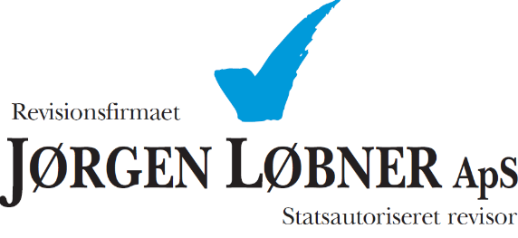

 |  | Besøg loebner.dk

Daglig kasseafstemning - vejledning

Start med at udfylde virksomhedens navn, dato og hvem der har udført kasseafstemningen.

Herefter starter indtastningen i optællingsdelen.

 | Først udfyldes felterne for de optalte kontanter i kassen.

 | Herefter udfyldes felterne med de betalinger der er modtaget på henholdsvis Dankort, MobilePay og andre betalingsløsninger.

 | Efterfølgende udfyldes det hvor meget der er/bliver indsat i banken.

 | Du har nu kassebeholdningen ultimo.

Dernæst udfyldes og foretages afstemningen.

 | Først udfyldes kassebeholdning morgen (kassebeholdning primo), med kassebeholdningen ultimo fra dagen før.

 | Dernæst udfyldes dagens omsætning, øvrige indtægter og kontante udgifter.
 | Kontante udgifter kan være varekøb og diverse der er betalt kontant.

 | Til sidst foretages der en afstemning mellem den beregnede kassebeholdning aften og den optalte. I forbindelse med denne afstemning skulle differencen gerne være 0 kr. (nul).

Kassestrimmel, dankortsrapport og eventuelle kvitteringer vedhæftes til kasseafstemningen.

